Sheet1
浙江健诚鞋业集团股份有限公司 ZHEJIANG JIANCHENG SHOES GROUP CO.,LTD. 地址：温州市瓯海区梧田街道镇南路8号 TEL:057786723156 |  |  |  |  |  |  |  |  |  |  |  | 打样单
 |  |  |  |  |  |  |  |  |  |  |  | 编号 | WF24002
业务员：ELLEN |  | 完成时间:3.5 |  | 商标 | REFRESH |  | 37号客人 |  |  |  |  | 商标
序号 | 工厂 型号 | 鞋图 | 颜色 | 材料名称 | 饰物 | 内里 | 垫脚 | 大底+包跟+天皮 | 楦型 | 尺码 | 面线 | 数量 | 备注

1 | 2E01025/170989 | 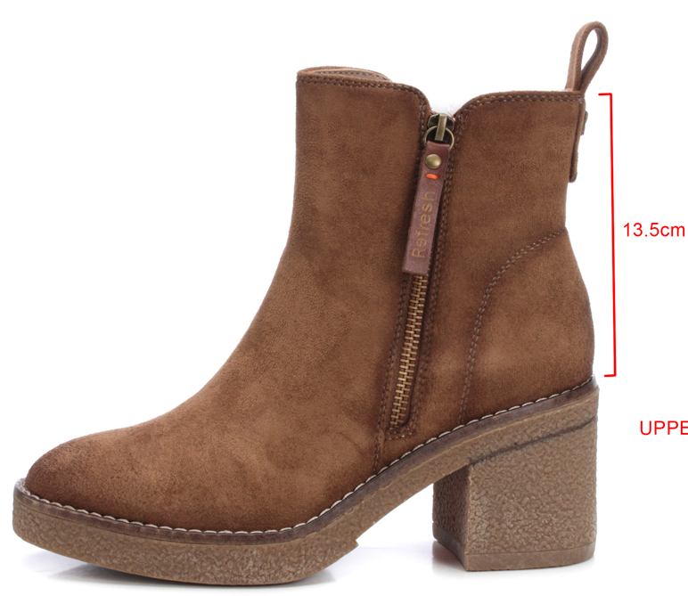 | CAMEL驼色 | 一一羊筋绒驼12/瑞佳9112-2驼（扣件小皮） | 同之前大货 | 1501-10卡其/佳积布 | 1501-10复5*9蓝高丽棉成型密度90印客户商标 | 双泰69281牛筋拉毛/棕沿条车米色线/后跟打针棕色 |  | 37 | 顺面色 | 1只 | 鞋子前部内侧印成份。 布 布革 革
2 | 172123 | 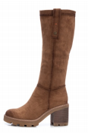 | CAMEL驼色 | 一一羊京绒驼12 | 同销售样 | 1501-10驼PU+佳积布配面色 | 1501-10驼复0.5蓝高丽棉成型密度90印客户商标 | 大富豪58216黄牛筋/驼沿条车米黄线/后跟印棕打客人商标 |  | 37 | 顺面色 | 1只 | 鞋子前部内侧印成份。 布 布革 革
3 | 120055 | 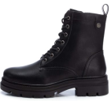 | BLACK黑色 | 瑞佳6100-1黑镜面 | 枪色五金同原来大货 | 1501-1黑PU+佳积布配面色 | 1501-1黑复0.5蓝高丽棉密度90印客户商标 | 大富豪58015黑色沿条划亮 |  | 37 | 配面色 | 2双（左右脚） | 口舌印成份。 革 布革 革
4 | 0E21928/171993 | 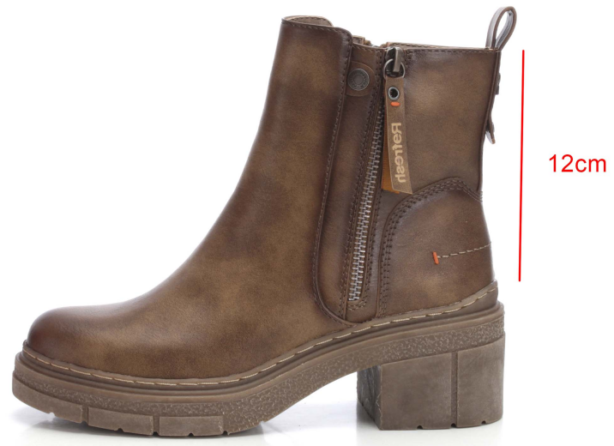 | 黑色 | 瑞佳2978-01 | 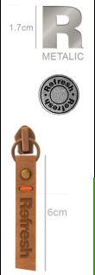 | 1501-1黑PU+佳积布配面色 | 1501-1黑复0.5蓝高丽棉密度90印客户商标 | 打REFRESH商标同之前大货大富豪58062 | 森达E58062-X | 37 | 顺面色 | 1.5双（左右脚）
 |  |  | 褐色 | 瑞佳2978-10 |  | 1501-10卡其PU+佳积布配面色 | 1501-10卡其复0.5蓝高丽棉密度90印客户商标 |  |  | 37 | 配面色 | 1双（左右脚）
5 |  |  | NUDE裸色 | 一一羊京绒136 | 侧边枪色REFRESH圆扣 | 1501-配面色/鸡皮里/8N布 | 1501-配面色复0.5蓝高丽棉密度90印客户商标 | 川东1195黑/冰白/后划枪，鞋底打XTI商标 |  | 38 | 配面色 | 2只
 |  |  | NUDE裸色 | 同羊京绒帆布 |  | 1501-配面色/鸡皮里/8N布 | 1501-配面色复0.5蓝高丽棉密度90印客户商标 | 新开发的鞋底 |  | 37 | 顺面色 | 2只
备注 | 烫底商标如下
 | 客人商标

